Sheet1
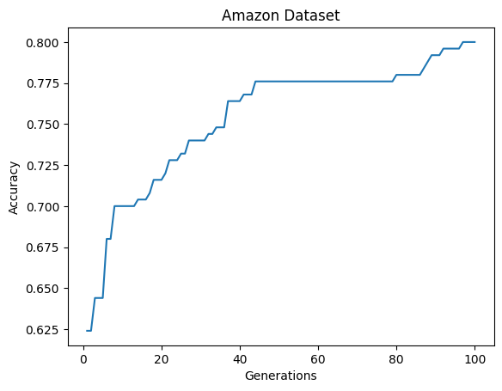

RandomForest | 0.8 | 0.7 | 0.95
Actual time | 1.88 | 2.36 | 3.66

GA Exce_time | 193.74683333 | 195.81483333 | 247.04433333
Generation | Amazon | Yelp | IMDB
1 | 0.624 | 0.488 | 0.63101604278
2 | 0.624 | 0.644 | 0.64438502674
3 | 0.644 | 0.644 | 0.65240641711
4 | 0.644 | 0.644 | 0.65240641711
5 | 0.644 | 0.648 | 0.66042780749
6 | 0.68 | 0.656 | 0.66042780749
7 | 0.68 | 0.656 | 0.66577540107
8 | 0.7 | 0.664 | 0.68983957219
9 | 0.7 | 0.664 | 0.68983957219
10 | 0.7 | 0.664 | 0.68983957219
11 | 0.7 | 0.664 | 0.68983957219
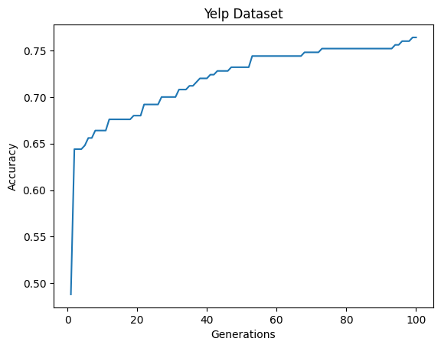
12 | 0.7 | 0.676 | 0.68983957219
13 | 0.7 | 0.676 | 0.69251336898
14 | 0.704 | 0.676 | 0.69786096257
15 | 0.704 | 0.676 | 0.70053475936
16 | 0.704 | 0.676 | 0.70588235294
17 | 0.708 | 0.676 | 0.71122994652
18 | 0.716 | 0.676 | 0.71122994652
19 | 0.716 | 0.68 | 0.71390374332
20 | 0.716 | 0.68 | 0.71390374332
21 | 0.72 | 0.68 | 0.72192513369
22 | 0.728 | 0.692 | 0.72459893048
23 | 0.728 | 0.692 | 0.72459893048
24 | 0.728 | 0.692 | 0.72994652406
25 | 0.732 | 0.692 | 0.73796791444
26 | 0.732 | 0.692 | 0.73796791444
27 | 0.74 | 0.7 | 0.73796791444
28 | 0.74 | 0.7 | 0.73796791444
29 | 0.74 | 0.7 | 0.73796791444
30 | 0.74 | 0.7 | 0.73796791444
31 | 0.74 | 0.7 | 0.73796791444
32 | 0.744 | 0.708 | 0.73796791444
33 | 0.744 | 0.708 | 0.73796791444
34 | 0.748 | 0.708 | 0.73796791444
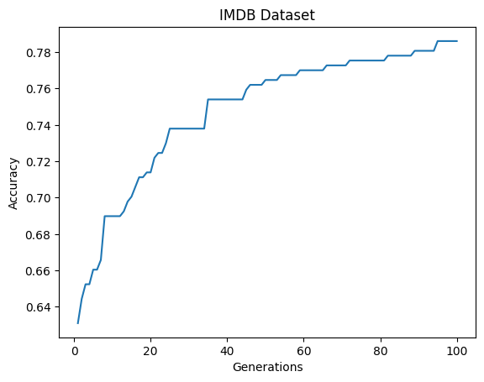
35 | 0.748 | 0.712 | 0.75401069519
36 | 0.748 | 0.712 | 0.75401069519
37 | 0.764 | 0.716 | 0.75401069519
38 | 0.764 | 0.72 | 0.75401069519
39 | 0.764 | 0.72 | 0.75401069519
40 | 0.764 | 0.72 | 0.75401069519
41 | 0.768 | 0.724 | 0.75401069519
42 | 0.768 | 0.724 | 0.75401069519
43 | 0.768 | 0.728 | 0.75401069519
44 | 0.776 | 0.728 | 0.75401069519
45 | 0.776 | 0.728 | 0.75935828877
46 | 0.776 | 0.728 | 0.76203208556
47 | 0.776 | 0.732 | 0.76203208556
48 | 0.776 | 0.732 | 0.76203208556
49 | 0.776 | 0.732 | 0.76203208556
50 | 0.776 | 0.732 | 0.76470588235
51 | 0.776 | 0.732 | 0.76470588235
52 | 0.776 | 0.732 | 0.76470588235
53 | 0.776 | 0.744 | 0.76470588235
54 | 0.776 | 0.744 | 0.76737967914
55 | 0.776 | 0.744 | 0.76737967914
56 | 0.776 | 0.744 | 0.76737967914
57 | 0.776 | 0.744 | 0.76737967914
58 | 0.776 | 0.744 | 0.76737967914
59 | 0.776 | 0.744 | 0.77005347594
60 | 0.776 | 0.744 | 0.77005347594
61 | 0.776 | 0.744 | 0.77005347594
62 | 0.776 | 0.744 | 0.77005347594
63 | 0.776 | 0.744 | 0.77005347594
64 | 0.776 | 0.744 | 0.77005347594
65 | 0.776 | 0.744 | 0.77005347594
66 | 0.776 | 0.744 | 0.77272727273
67 | 0.776 | 0.744 | 0.77272727273
68 | 0.776 | 0.748 | 0.77272727273
69 | 0.776 | 0.748 | 0.77272727273
70 | 0.776 | 0.748 | 0.77272727273
71 | 0.776 | 0.748 | 0.77272727273
72 | 0.776 | 0.748 | 0.77540106952
73 | 0.776 | 0.752 | 0.77540106952
74 | 0.776 | 0.752 | 0.77540106952
75 | 0.776 | 0.752 | 0.77540106952
76 | 0.776 | 0.752 | 0.77540106952
77 | 0.776 | 0.752 | 0.77540106952
78 | 0.776 | 0.752 | 0.77540106952
79 | 0.776 | 0.752 | 0.77540106952
80 | 0.78 | 0.752 | 0.77540106952
81 | 0.78 | 0.752 | 0.77540106952
82 | 0.78 | 0.752 | 0.77807486631
83 | 0.78 | 0.752 | 0.77807486631
84 | 0.78 | 0.752 | 0.77807486631
85 | 0.78 | 0.752 | 0.77807486631
86 | 0.78 | 0.752 | 0.77807486631
87 | 0.784 | 0.752 | 0.77807486631
88 | 0.788 | 0.752 | 0.77807486631
89 | 0.792 | 0.752 | 0.7807486631
90 | 0.792 | 0.752 | 0.7807486631
91 | 0.792 | 0.752 | 0.7807486631
92 | 0.796 | 0.752 | 0.7807486631
93 | 0.796 | 0.752 | 0.7807486631
94 | 0.796 | 0.756 | 0.7807486631
95 | 0.796 | 0.756 | 0.78609625668
96 | 0.796 | 0.76 | 0.78609625668
97 | 0.8 | 0.76 | 0.78609625668
98 | 0.8 | 0.76 | 0.78609625668
99 | 0.8 | 0.764 | 0.78609625668
100 | 0.8 | 0.764 | 0.78609625668

